Desenvolvimento
EXERCÍCIO I-1

 | 1 - COLETA DE DADOS

 |  | 1.1 - DEFINIÇÃO DOS NÓS E DAS BARRAS
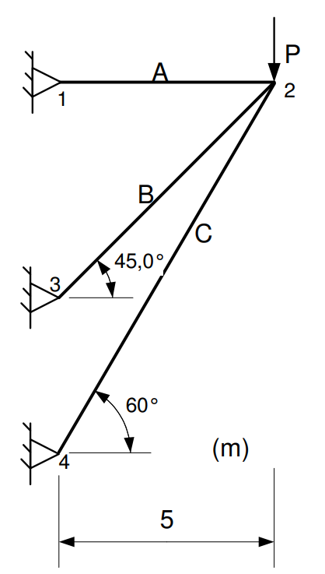

 |  | 1.2 - DADOS DOS NÓS

 |  |  | NÓ | X | Y | RX | RY | FX (N) | FY (N)
 |  |  | 1 | 0 | 8.66 | 1 | 1
 |  |  | 2 | 5 | 8.66 |  |  |  | -1000
 |  |  | 3 | 0 | 3.66 | 1 | 1
 |  |  | 4 | 0 | 0.00 | 1 | 1

 |  | 1.3 - DADOS DAS BARRAS

 |  |  | BARRA | N1 | N2 | A (m²) | E(N/m²)
 |  |  | A | 1 | 2 | 0.01 | 200000000000
 |  |  | B | 2 | 3 | 0.015 | 200000000000
 |  |  | C | 2 | 4 | 0.025 | 200000000000

 | 2 - MATRIZ DE RIGIDEZ GLOBAL DE CADA BARRA

 |  |  |  | 4.00E+08 | 0.00E+00 | -4.00E+08 | 0.00E+00
 |  |  | k1 = | 0.00E+00 | 0.00E+00 | 0.00E+00 | 0.00E+00
 |  |  |  | -4.00E+08 | 0.00E+00 | 4.00E+08 | 0.00E+00
 |  |  |  | 0.00E+00 | 0.00E+00 | 0.00E+00 | 0.00E+00

 |  |  |  | 2.12E+16 | 2.12E+16 | -2.12E+16 | -2.12E+16
 |  |  | k2 = | 2.12E+16 | 2.12E+16 | -2.12E+16 | -2.12E+16
 |  |  |  | -2.12E+16 | -2.12E+16 | 2.12E+16 | 2.12E+16
 |  |  |  | -2.12E+16 | -2.12E+16 | 2.12E+16 | 2.12E+16

 |  |  |  | 1.25E+16 | 2.17E+16 | -1.25E+16 | -2.17E+16
 |  |  | k3 = | 2.17E+16 | 3.75E+16 | -2.17E+16 | -3.75E+16
 |  |  |  | -1.25E+16 | -2.17E+16 | 1.25E+16 | 2.17E+16
 |  |  |  | -2.17E+16 | -3.75E+16 | 2.17E+16 | 3.75E+16

 | 3 - MATRIZ DE RIGIDEZ GLOBAL SEM CONDIÇÕES DE CONTORNO

 |  | 4.00E+08 | 0.00E+00 | -4.00E+14 | 0.00E+00 | 0.00E+00 | 0.00E+00 | 0.00E+00 | 0.00E+00
 |  | 0.00E+00 | 0.00E+00 | 0.00E+00 | 0.00E+00 | 0.00E+00 | 0.00E+00 | 0.00E+00 | 0.00E+00
 |  | -4.00E+08 | 0.00E+00 | 7.37E+14 | 4.29E+14 | -2.12E+14 | -2.12E+14 | -1.25E+14 | -2.17E+14
 |  | 0.00E+00 | 0.00E+00 | 4.29E+14 | 5.87E+14 | -2.12E+14 | -2.12E+14 | -2.17E+14 | -3.75E+14
 | K (N/m) = | 0.00E+00 | 0.00E+00 | -2.12E+14 | -2.12E+14 | 2.12E+14 | 2.12E+14 | 0.00E+00 | 0.00E+00
 |  | 0.00E+00 | 0.00E+00 | -2.12E+14 | -2.12E+14 | 2.12E+14 | 2.12E+14 | 0.00E+00 | 0.00E+00
 |  | 0.00E+00 | 0.00E+00 | -1.25E+14 | -2.17E+14 | 0.00E+00 | 0.00E+00 | 1.25E+14 | 2.17E+14
 |  | 0.00E+00 | 0.00E+00 | -2.17E+14 | -3.75E+14 | 0.00E+00 | 0.00E+00 | 2.17E+14 | 3.75E+14

 | 4 - MATRIZ DE RIGIDEZ GLOBAL COM CONDIÇÕES DE CONTORNO

 |  | 1.00E+00
 |  |  | 1.00E+00
 |  |  |  | 7.37E+14 | 4.29E+14
 |  |  |  | 4.29E+14 | 5.87E+14
 | K = |  |  |  |  | 1.00E+00
 |  |  |  |  |  |  | 1.00E+00
 |  |  |  |  |  |  |  | 1.00E+00
 |  |  |  |  |  |  |  |  | 1.00E+00

 | 5 - VETOR DE CARGAS

 |  | F = | 0
 |  |  | 0
 |  |  | 0
 |  |  | -1000
 |  |  | 0
 |  |  | 0
 |  |  | 0
 |  |  | 0

 | 6 - RESOLUÇÃO DO SISTEMA KU = F

 |  | U = | 0
 |  |  | 0
 |  |  | 1.72E+02
 |  |  | -2.96E+02
 |  |  | 0
 |  |  | 0
 |  |  | 0
 |  |  | 0

 | 7 - CÁLCULO DAS REAÇÕES R = KU

 |  | R = | -688
 |  |  | 0
 |  |  | 0
 |  |  | 0
 |  |  | 263
 |  |  | 263
 |  |  | 426
 |  |  | 737

 | 8 - ESFORÇOS NAS BARRAS = KL.UL

 |  |  | BARRA | ESFORÇO (N)
 |  |  | A | 668
 |  |  | B | -372
 |  |  | C | -851

auxiliar
Barra | Área (m²) | Comprimento (m) | Volume (m³)
A | 0.01 | 5.00 | 0.05
B | 0.015 | 5.48 | 0.08
C | 0.025 | 10.00 | 0.25
 |  |  | 0.38
tensao admssível (MPa) | 140
P (kN) | 1

ESFORÇO (N) | 0.000 | 0.005 | 0.010 | 0.015 | 0.020 | 0.025 | 0.030 | 0.035 | 0.040
A | 1000 | 868 | 794 | 746 | 713 | 688 | 670 | 655 | 643
B | -1414 | -973 | -724 | -565 | -453 | -372 | -309 | -259 | -219
C |  | -360 | -563 | -694 | -784 | -851 | -903 | -943 | -976

TENSÃO (MN/m²=MPa) | 0.000 | 0.005 | 0.010 | 0.015 | 0.020 | 0.025 | 0.030 | 0.035 | 0.040
A | 0.100 | 0.087 | 0.079 | 0.075 | 0.071 | 0.069 | 0.067 | 0.065 | 0.064
B | -0.094 | -0.065 | -0.048 | -0.038 | -0.030 | -0.025 | -0.021 | -0.017 | -0.015
C |  | -0.072 | -0.056 | -0.046 | -0.039 | -0.034 | -0.030 | -0.027 | -0.024
P máx (kN) | 1400 | 1613 | 1764 | 1876 | 1964 | 2034 | 2091 | 2138 | 2178
P/volume | 10.59 | 11.76 | 12.41 | 12.75 | 12.91 | 12.94 | 12.89 | 12.79 | 12.65

 | A | B | C
0.000 | 1000 | -1414
0.005 | 868 | -973 | -360
0.010 | 794 | -724 | -563
0.015 | 746 | -565 | -694
0.020 | 713 | -453 | -784
0.025 | 688 | -372 | -851
0.030 | 670 | -309 | -903
0.035 | 655 | -259 | -943
0.040 | 643 | -219 | -976

